상품제안서
카페 드라마 텀블러 500ml | 상품코드: F18390

 |  |  |  |  |  |  | 02-412-0044 | www.easy1.co.kr
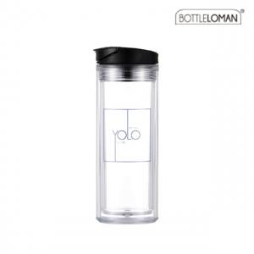

【상세/제작정보】 | - 간지(종이)제작비용 및 제작기간의 경우 별도로 문의하여 주시기 바랍니다. - 본 제품은 속지제작형 텀블러이며, 교체형은 아닙니다.

【인쇄/포장옵션】 | 실크 / 포장지포장

【공급단가】 | 수량 | 100~ | 300~ | 500~ | 1,000~ | 3,000~
*VAT별도 | 단가 | 3,780원 | 3,640원 | 3,510원 | 3,370원 | 3,240원

【상품 URL】 | https://dev.easy1.co.kr:443/src/goods_detail.php?gdno=18390

